상품제안서
3단 밀크보틀 500ml | 상품코드: S12216

 |  |  |  |  |  |  | 02-713-8555 | www.synergygift.co.kr
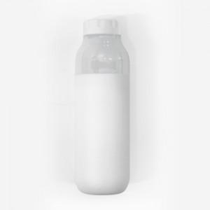 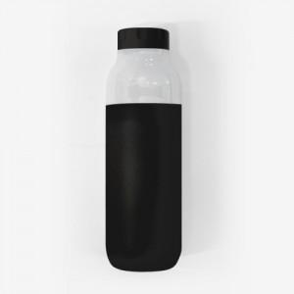

【상세/제작정보】 | <span style="font-size: 14pt;">※ 기본 PP소재(반투명) / 에코젠 별도문의</span>

【인쇄/포장옵션】 | 100개 미만 실크1도 / 포장지포장

【공급단가】 | 수량 | 50~ | 100~ | 300~ | 1,000~ | 3,000~
*VAT별도 | 단가 | 4,810원 | 4,300원 | 3,910원 | 3,590원 | 3,300원

【상품 URL】 | https://www.synergygift.co.kr:443/src/goods_detail.php?gdno=11556

